1. Koszulka polo granat. z logo
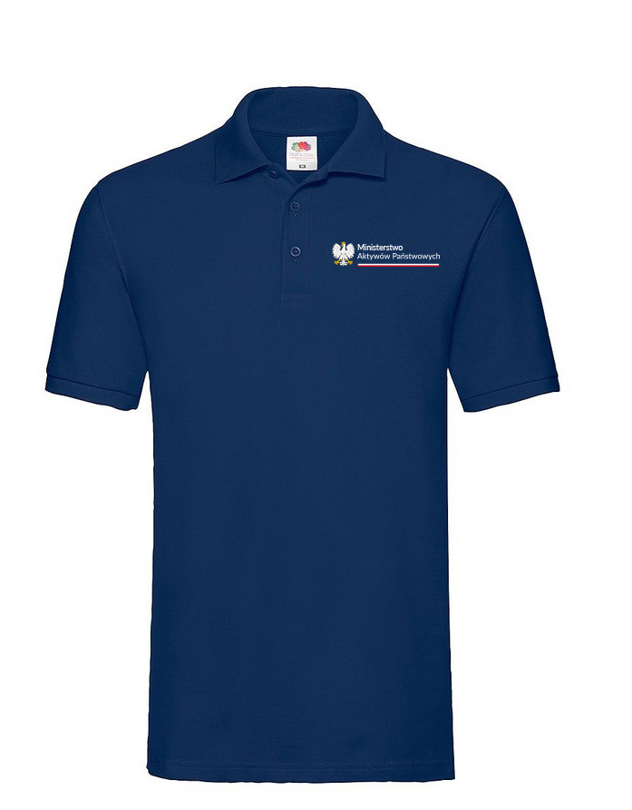

2. Koszulka polo granat. logo


5. Torba płócienna granat.
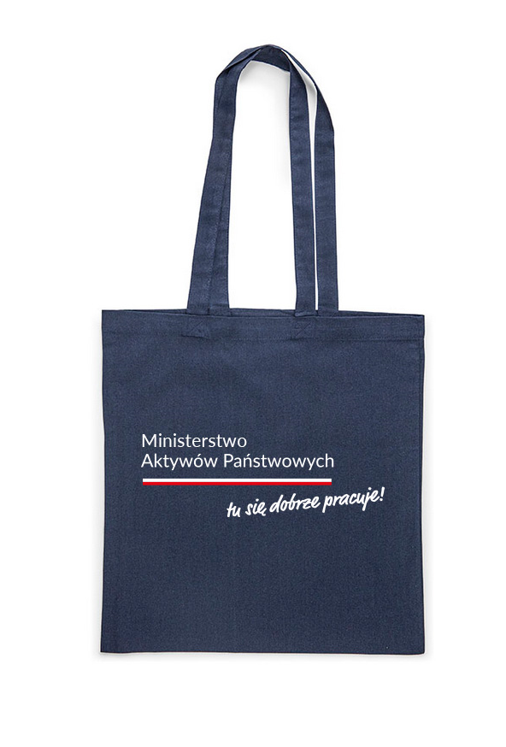

6. Torba płócienna granat. logo


7. Plecako-worek granat.
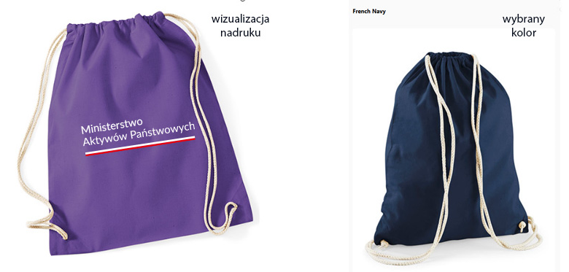

8. Plecako-worek granat. logo


